关系图
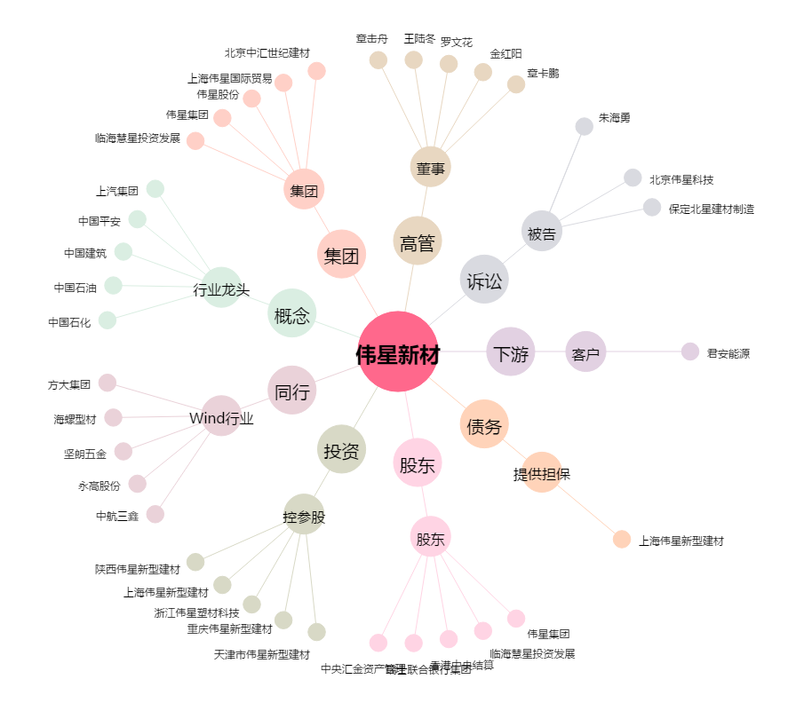
伟星新材[002372.SZ] - 关系概览图

